상품제안서
크리스탈 상패 7021 | 상품코드: S18553

 |  |  |  |  |  |  | 02-713-8555 | www.synergygift.co.kr
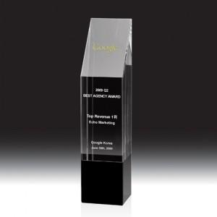

【상세/제작정보】 | <p><span style="font-size: 14pt;">※ 상단 빗면부분-샌딩인쇄 / 정면-풀칼라인쇄</span></p>

【인쇄/포장옵션】 | 풀칼라 / 우단케이스

【공급단가】 | 수량 | 1~ | 5~ | 10~ | 30~ | 50~
*VAT별도 | 단가 | 134,442원 | 130,659원 | 126,779원 | 122,996원 | 119,116원

【상품 URL】 | https://www.synergygift.co.kr:443/src/goods_detail.php?gdno=13601

